信用交易
融资融券市场交易数据统计（20220720）

标的证券 | 融资融券余额（亿元） | 融资余额（亿元） | 融券余额（亿元） | 融资买入额（亿元） | 融资融券规模变化（亿元） | 融资余额增幅(‰) | 融券余额增幅(%)
统计数据 | 16,300.55 | 15,310.95 | 989.60 | 672.56 | 26.21 | 1.18 | 0.83
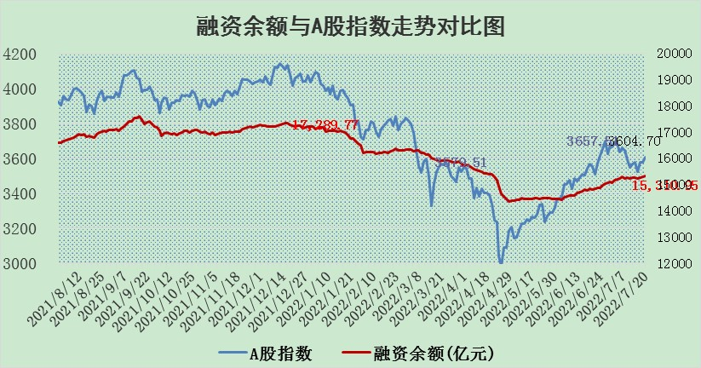

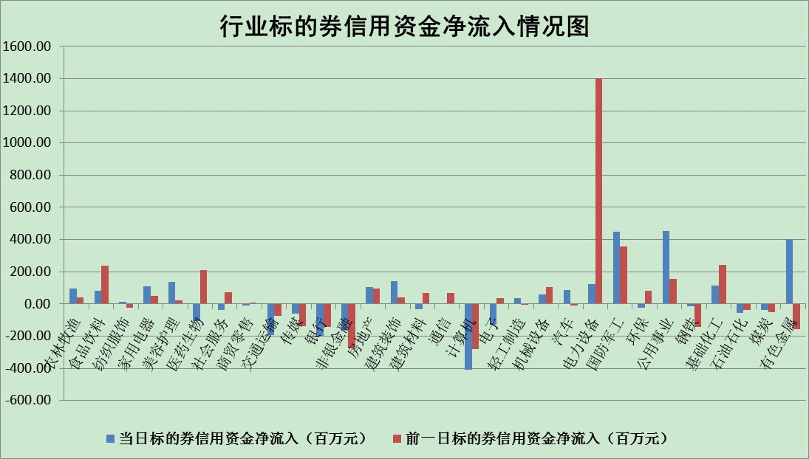

标的基金代码 | 标的基金简称 | 融资余额/市值(%) | 融资余额增幅(%) | 融资买入额/成交金额(%) | （融资余额净增额-融券余额净增额）/市值(‱) | 融券余额降幅(%) | ABS[（融资余额净增额-融券余额净增额）/市值净增额-1](%)
159902 | 华夏中小板ETF | 1.37 | -3.42 | 0.23 | -2.42 | 4.69 | 106.10
159915 | 易方达创业板ETF | 1.44 | -2.77 | 4333798.11 | -4.50 | -0.68 | 112.05
159919 | 嘉实沪深300ETF | 5.08 | -0.57 | 0.65 | -3.15 | -1.78 | 115.15
159920 | 华夏恒生ETF | 105.13 | -0.21 | 38.45 | -22.63 | -3.35 | 116.25
159922 | 嘉实中证500ETF | 0.98 | 0.71 | 74.29 | -11.67 | -1.13 | 110.12
159925 | 南方沪深300ETF | 0.04 | -1.08 | 0.00 | -0.05 | 0.00 | 100.25
159928 | 消费ETF | 0.84 | -2.91 | 1.55 | -1.70 | 10.20 | 118.72
159934 | 易方达黄金ETF | 443.83 | 0.04 | 31.26 | 19.36 | 0.00 | 100.00
159939 | 全指信息技术ETF | 0.67 | 3.51 | 26.78 | 2.28 | 0.00 | 96.87
159940 | 全指金融地产ETF | 0.31 | -2.00 | 0.07 | -0.64 | 0.00 | 102.96
159995 | 半导体芯片ETF | 2.09 | -3.68 | 229.94 | -8.13 | -0.83 | 108.00
159997 | 天弘中证电子ETF | 2.40 | -0.38 | 10.54 | -0.93 | -0.14 | 101.14
159998 | 天弘中证计算机主题ETF | 0.22 | 12.77 | 0.10 | 2.54 | 0.00 | 95.92
510050 | 华夏上证50ETF | 11.57 | -0.77 | 111.91 | -12.08 | -13.75 | 90.07
510180 | 华安上证180ETF | 0.46 | 0.01 | 0.39 | -0.02 | -3.61 | 100.05
510880 | 华泰柏瑞红利ETF | 0.23 | -3.63 | 0.88 | -1.69 | -58.55 | 63.22
510900 | 易方达恒生H股ETF | 140.36 | -0.10 | 6.23 | -13.52 | 0.00 | 109.35
511010 | 5年期国债ETF | 0.00 | 0.00 | 0.00 | 0.00 | 0.00 | 100.00
511380 | 可转债及可交换债券ETF | 46.84 | 0.24 | 0.63 | 10.99 | 0.00 | 98.39
512000 | 全指证券ETF | 7.53 | 0.13 | 17.03 | -2.98 | -8.12 | 165.25
512010 | 沪深300医药卫生ETF | 4.21 | 1.89 | 33.52 | 7.29 | -3.85 | 96.09
512070 | 沪深300非银ETF | 3.02 | -2.70 | 17.77 | -10.67 | -16.88 | 108.17
512400 | 南方中证申万有色金属ETF | 0.97 | -1.58 | 0.96 | -8.40 | -9.95 | 106.71
512580 | 广发中证环保产业ETF | 0.60 | 8.35 | 0.22 | 4.51 | -0.40 | 80.59
512660 | 国泰中证军工ETF | 2.66 | -0.76 | 24.49 | -3.87 | -3.94 | 101.34
512800 | 华宝中证银行ETF | 11.13 | 0.93 | 7.23 | -3.94 | -202.88 | 115.43
512980 | 广发中证传媒ETF | 1.65 | 0.25 | 157.49 | 0.23 | -7.87 | 98.00
515030 | 华夏中证新能源汽车ETF | 1.51 | -2.72 | 33.92 | -6.24 | -5.27 | 123.10
515050 | 华夏中证5G通信主题ETF | 1.68 | -0.46 | 259.02 | -0.92 | -2.62 | 101.80
515070 | 华夏中证人工智能ETF | 1.20 | -1.16 | 0.02 | -1.40 | 0.00 | 102.69
标的股票比较指标 |  | 融资余额/流通A股市值(%) | 融资余额增幅(%) | 融资买入额/成交金额(%) | （融资余额净增额-融券余额净增额）/流通A股市值(‱) | 融券余额降幅(%) | ABS[（融资余额净增额-融券余额净增额）/流通A股市值净增额-1](%)
前十名标的个股 |  | 仁东控股 | 智慧能源 | 有方科技 | 云海金属 | 司尔特 | 先惠技术
 |  | 数码科技 | 星宇股份 | 云海金属 | 黄河旋风 | 金杯汽车 | 方邦股份
 |  | 中体产业 | 时代新材 | 光大银行 | 恒宝股份 | 苏州科达 | 瀚川智能
 |  | 尖峰集团 | 赣能股份 | 涪陵电力 | 时代新材 | 昂立教育 | 章源钨业
 |  | 景兴纸业 | 黄河旋风 | 华谊集团 | 智慧能源 | 富通鑫茂 | 德赛电池
 |  | 全柴动力 | 顺发恒业 | 晨鸣纸业 | 万胜智能 | 智光电气 | 日月明
 |  | 大立科技 | 中炬高新 | 农业银行 | 卓翼科技 | 东港股份 | 雅化集团
 |  | 蒙草生态 | 古井贡酒 | 人民网 | 有方科技 | 中润资源 | 雄韬股份
 |  | 海兰信 | 亚星客车 | 东方时尚 | 中炬高新 | 赣粤高速 | 莱美药业
 |  | 东方国信 | 云海金属 | 中原证券 | 骆驼股份 | 奥康国际 | 浪潮信息
后十名标的个股 |  | 广田集团 | 皖通高速 | 风范股份 | 世嘉科技 | 金龙汽车 | 新疆众和
 |  | 延安必康 | 美吉姆 | 广田集团 | 美吉姆 | 摩恩电气 | 浪潮软件
 |  | 曙光股份 | 苏盐井神 | 延安必康 | 云涌科技 | 章源钨业 | 深科技
 |  | 龙净环保 | 安井食品 | 曙光股份 | 苏盐井神 | 冠农股份 | 银泰黄金
 |  | 中嘉博创 | 世嘉科技 | 龙净环保 | 常山北明 | 宁波海运 | 全志科技
 |  | 泰禾集团 | 圆通速递 | 中嘉博创 | 拓维信息 | 中远海科 | 特锐德
 |  | 苏宁易购 | 珀莱雅 | 泰禾集团 | 圣元环保 | 城投控股 | 博敏电子
 |  | 中信国安 | 嘉必优 | 苏宁易购 | 国网英大 | 博汇纸业 | 有方科技
 |  | 台海核电 | 云涌科技 | 中信国安 | 章源钨业 | 鹏欣资源 | 复星医药
 |  | 当代文体 | 九洲药业 | 台海核电 | 方邦股份 | 天宜上佳 | 迦南智能
说明：1.以上普通交易数据和信用交易数据皆以交易日收盘后数据为基准；2.上述标的证券总数据只计算标的证券市场总数据，不包括从标的证券中调出去标的证券数据，所以与交易所公布的总值略有不同； 3.上述行业采用申万一级行业分类；4.以上标的基金和标的个股中比较的6个指标值中：前5个（从左至右）为正向指标，值越大排名越靠前；第6个为逆向指标，值越小，排名越靠前；5.第6个指标中ABS[]表示求绝对值，其主要用于考量信用资金相对净流入对股价相对净变化的贡献程度；6.数据来源：wind，交易所。

